BABY volley
Kolo | Číslo zápasu | Termín stretnutia | Domáce družstvo | Hosťujúce družstvo | Skupina | Usporiadateľ
1.kolo | VMP1601 | 2026-04-01 | VK Athletic Legion - Moldava nad Bodvou 'B' | MVK Stropkov | 1-6 | ŠK Komenského Svidník
 | VMP1602 | 2026-04-01 | TJ Slávia Svidník | MVK Snina | 1-6 |  | Legenda
 | VMP1603 | 2026-04-01 | ŠK Komenského Svidník | ŠK Komenského Svidník modrí | 1-6 |  | Zelená | stretnutie sa odohrá
 | VMP1604 | 2026-04-01 | MVK Stropkov | ŠK Komenského Svidník modrí | 1-6 |  | červená | stretnutie je preložené na iný termín alebo do inej haly
 | VMP1605 | 2026-04-01 | MVK Snina | ŠK Komenského Svidník | 1-6 |  | Modrá | nahlásené výsledky
 | VMP1606 | 2026-04-01 | VK Athletic Legion - Moldava nad Bodvou 'B' | TJ Slávia Svidník | 1-6 |  | Fialová | skontrolovaný zápis
 | VMP1607 | 2026-04-01 | TJ Slávia Svidník | MVK Stropkov | 1-6
 | VMP1608 | 2026-04-01 | ŠK Komenského Svidník | VK Athletic Legion - Moldava nad Bodvou 'B' | 1-6
 | VMP1609 | 2026-04-01 | ŠK Komenského Svidník modrí | MVK Snina | 1-6
 | VMP1610 | 2026-04-01 | MVK Stropkov | MVK Snina | 1-6
 | VMP1611 | 2026-04-01 | VK Athletic Legion - Moldava nad Bodvou 'B' | ŠK Komenského Svidník modrí | 1-6
 | VMP1612 | 2026-04-01 | TJ Slávia Svidník | ŠK Komenského Svidník | 1-6
 | VMP1613 | 2026-04-01 | ŠK Komenského Svidník | MVK Stropkov | 1-6
 | VMP1614 | 2026-04-01 | ŠK Komenského Svidník modrí | TJ Slávia Svidník | 1-6
 | VMP1615 | 2026-04-01 | MVK Snina | VK Athletic Legion - Moldava nad Bodvou 'B' | 1-6

1.kolo | VMPA01 | 2026-02-20 | VK Athletic Legion - Moldava nad Bodvou 'C' | VK Athletic Legion - Moldava nad Bodvou 'D' | A | VK Athletic Legion - Moldava nad Bodvou 'A'
 | VMPA02 | 2026-02-20 | VK Athletic Legion - Moldava nad Bodvou 'A' | VK Athletic Legion - Moldava nad Bodvou 'B' | A
 | VMPA03 | 2026-02-20 | VK Athletic Legion - Moldava nad Bodvou 'C' | VK Athletic Legion - Moldava nad Bodvou 'A' | A
 | VMPA04 | 2026-02-20 | VK Athletic Legion - Moldava nad Bodvou 'A' | VK Athletic Legion - Moldava nad Bodvou 'D' | A
 | VMPA05 | 2026-02-20 | VK Athletic Legion - Moldava nad Bodvou 'B' | VK Athletic Legion - Moldava nad Bodvou 'C' | A
 | VMPA06 | 2026-02-20 | VK Athletic Legion - Moldava nad Bodvou 'D' | VK Athletic Legion - Moldava nad Bodvou 'B' | A
2.kolo | VMPA07 | 2026-03-09 | VK Athletic Legion - Moldava nad Bodvou 'D' | VK Athletic Legion - Moldava nad Bodvou 'C' | A | VK Athletic Legion - Moldava nad Bodvou 'B'
 | VMPA08 | 2026-03-09 | VK Athletic Legion - Moldava nad Bodvou 'B' | VK Athletic Legion - Moldava nad Bodvou 'A' | A
 | VMPA09 | 2026-03-09 | VK Athletic Legion - Moldava nad Bodvou 'A' | VK Athletic Legion - Moldava nad Bodvou 'C' | A
 | VMPA10 | 2026-03-09 | VK Athletic Legion - Moldava nad Bodvou 'D' | VK Athletic Legion - Moldava nad Bodvou 'A' | A
 | VMPA11 | 2026-03-09 | VK Athletic Legion - Moldava nad Bodvou 'C' | VK Athletic Legion - Moldava nad Bodvou 'B' | A
 | VMPA12 | 2026-03-09 | VK Athletic Legion - Moldava nad Bodvou 'B' | VK Athletic Legion - Moldava nad Bodvou 'D' | A
3.kolo | VMPA13 | 2026-03-15 | VK Athletic Legion - Moldava nad Bodvou 'C' | VK Athletic Legion - Moldava nad Bodvou 'D' | A | VK Athletic Legion - Moldava nad Bodvou 'C'
 | VMPA14 | 2026-03-15 | VK Athletic Legion - Moldava nad Bodvou 'A' | VK Athletic Legion - Moldava nad Bodvou 'B' | A
 | VMPA15 | 2026-03-15 | VK Athletic Legion - Moldava nad Bodvou 'C' | VK Athletic Legion - Moldava nad Bodvou 'A' | A
 | VMPA16 | 2026-03-15 | VK Athletic Legion - Moldava nad Bodvou 'A' | VK Athletic Legion - Moldava nad Bodvou 'D' | A
 | VMPA17 | 2026-03-15 | VK Athletic Legion - Moldava nad Bodvou 'B' | VK Athletic Legion - Moldava nad Bodvou 'C' | A
 | VMPA18 | 2026-03-15 | VK Athletic Legion - Moldava nad Bodvou 'D' | VK Athletic Legion - Moldava nad Bodvou 'B' | A
1.kolo | VMPB01 | 2026-02-10 | ŠŠK ZŠ 8.mája Svidník | ŠK Komenského Svidník modrí | B | ŠK Komenského Svidník
 | VMPB02 | 2026-02-10 | TJ Slávia Svidník | ŠK Komenského Svidník | B
 | VMPB03 | 2026-02-10 | ŠK Komenského Svidník modrí | ŠK Komenského Svidník | B
 | VMPB04 | 2026-02-10 | ŠŠK ZŠ 8.mája Svidník | TJ Slávia Svidník | B
 | VMPB05 | 2026-02-10 | TJ Slávia Svidník | ŠK Komenského Svidník modrí | B
 | VMPB06 | 2026-02-10 | ŠK Komenského Svidník | ŠŠK ZŠ 8.mája Svidník | B
2.kolo | VMPB07 | 2026-02-23 | ŠK Komenského Svidník modrí | ŠŠK ZŠ 8.mája Svidník | B | Turnaj ŠSK 8.mája Svidník
 | VMPB08 | 2026-02-23 | ŠK Komenského Svidník | TJ Slávia Svidník | B
 | VMPB09 | 2026-02-23 | ŠK Komenského Svidník | ŠK Komenského Svidník modrí | B
 | VMPB10 | 2026-02-23 | TJ Slávia Svidník | ŠŠK ZŠ 8.mája Svidník | B
 | VMPB11 | 2026-02-23 | ŠK Komenského Svidník modrí | TJ Slávia Svidník | B
 | VMPB12 | 2026-02-23 | ŠŠK ZŠ 8.mája Svidník | ŠK Komenského Svidník | B
3.kolo | VMPB13 | 2026-03-15 | ŠŠK ZŠ 8.mája Svidník | ŠK Komenského Svidník modrí | B | TJ Slávia Svidník
 | VMPB14 | 2026-03-15 | TJ Slávia Svidník | ŠK Komenského Svidník | B
 | VMPB15 | 2026-03-15 | ŠK Komenského Svidník modrí | ŠK Komenského Svidník | B
 | VMPB16 | 2026-03-15 | ŠŠK ZŠ 8.mája Svidník | TJ Slávia Svidník | B
 | VMPB17 | 2026-03-15 | TJ Slávia Svidník | ŠK Komenského Svidník modrí | B
 | VMPB18 | 2026-03-15 | ŠK Komenského Svidník | ŠŠK ZŠ 8.mája Svidník | B
1.kolo | VMPC01 | 2026-02-03 | MVK Stropkov | VK Tatran Kračúnovce | C | MVK Snina
 | VMPC02 | 2026-02-03 | MVK Snina | MVK Stropkov | C
 | VMPC03 | 2026-02-03 | VK Tatran Kračúnovce | MVK Snina | C
2.kolo | VMPC04 | 2026-02-22 | VK Tatran Kračúnovce | MVK Stropkov | C | VK Tatran Kračúnovce
 | VMPC05 | 2026-02-22 | MVK Stropkov | MVK Snina | C
 | VMPC06 | 2026-02-22 | MVK Snina | VK Tatran Kračúnovce | C
3.kolo | VMPC07 | 2026-03-15 | MVK Stropkov | VK Tatran Kračúnovce | C | MVK Stropkov
 | VMPC08 | 2026-03-15 | MVK Snina | MVK Stropkov | C
 | VMPC09 | 2026-03-15 | VK Tatran Kračúnovce | MVK Snina | C

Skupina 1-6
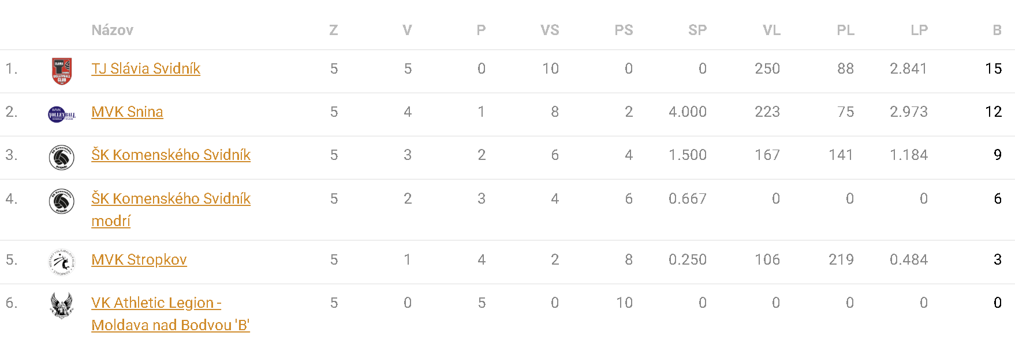

Skupina A

Skupina B

Skupina C

